Report Issue
Report Issue

Report Issue
No | Status | Summery
1 | Open | 18
2 | Re-Open | 0
3 | Dev.-In progress | 0
4 | Dev. - Fix | 0
5 | Tester - InProgress | 0
6 | Close | 0
7 | Cancel | 0
8 | Hold | 0
 | Sum | 18

 | Link : http://150.1.8.28/citizen-logbook/index.php

Picture
No. | Issue Description | Picture
1 | แก้ไขตามภาพ | 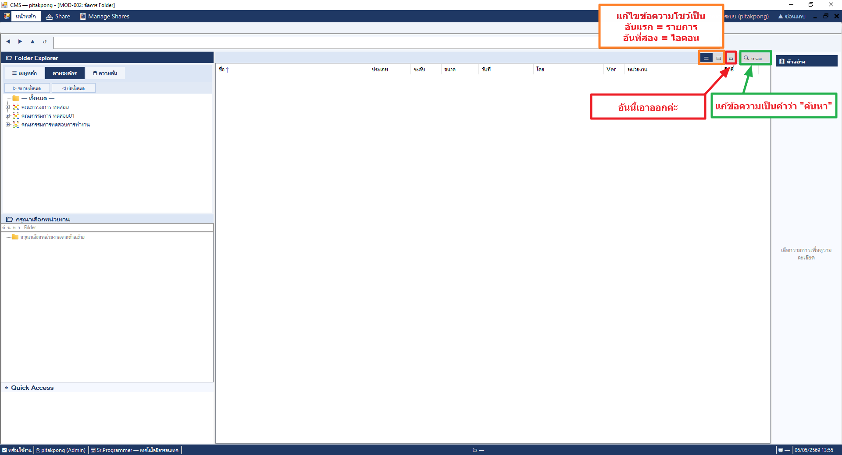
2 | เพิ่มฟังชั่น ให้แถบเมนูสามารถย่อ หรือ ขยาย ได้ | 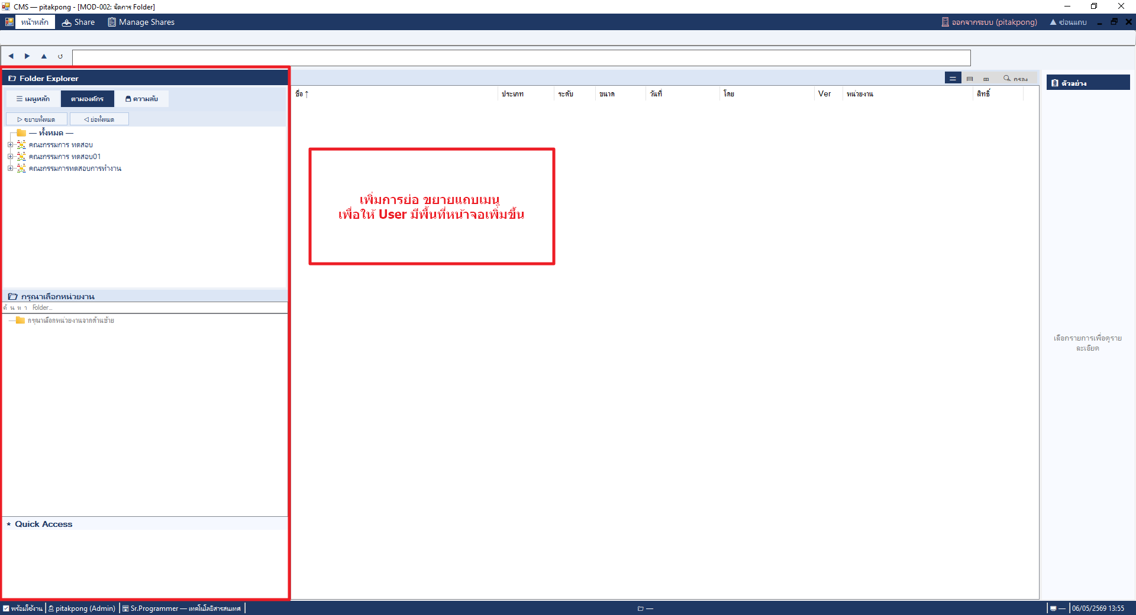
3 | เอาหน้าแดชบอดออกค่ะ เนื่องจากไม่ได้ใช้แล้ว | 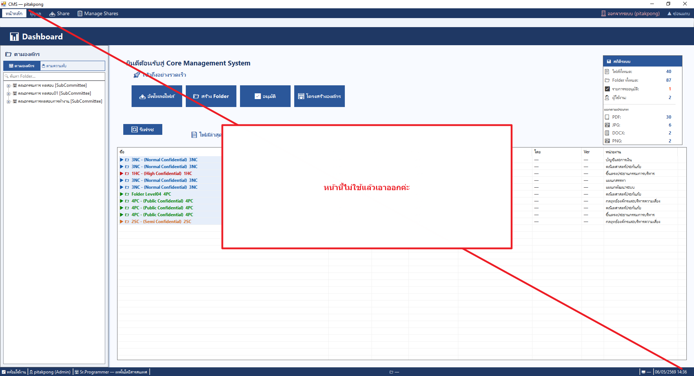
4 | แก้ไขข้อความ "นามสกุลไฟล์" | 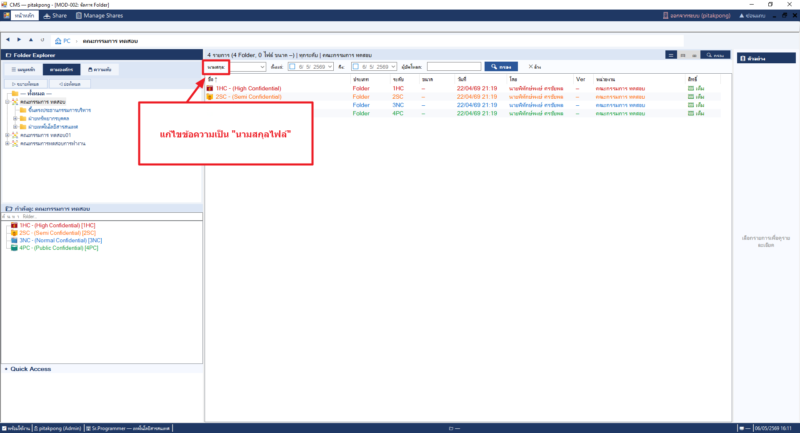
5 | แท็บโฟลเดอร์ด้านข้าง เพิ่มแถบสีเทา หรือทำให้ตัวอักษรหนาขึ้น ผู้ใช้จะได้รู้ว่าเปิดโฟลเดอร์ไหนอยู่ เนื่องจากมองแล้วเรารู้เลยว่าอยู่โฟลเดอร์ไหน | 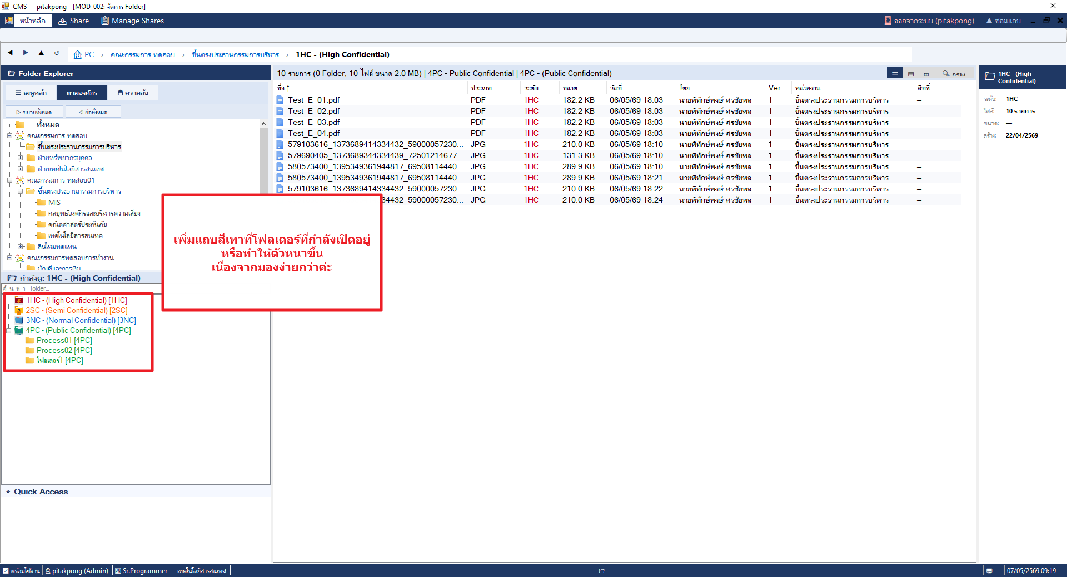
6 | การแชร์เอกสารภายในองค์กร เพิ่มให้เลือกรายการผู้แชร์ได้ | 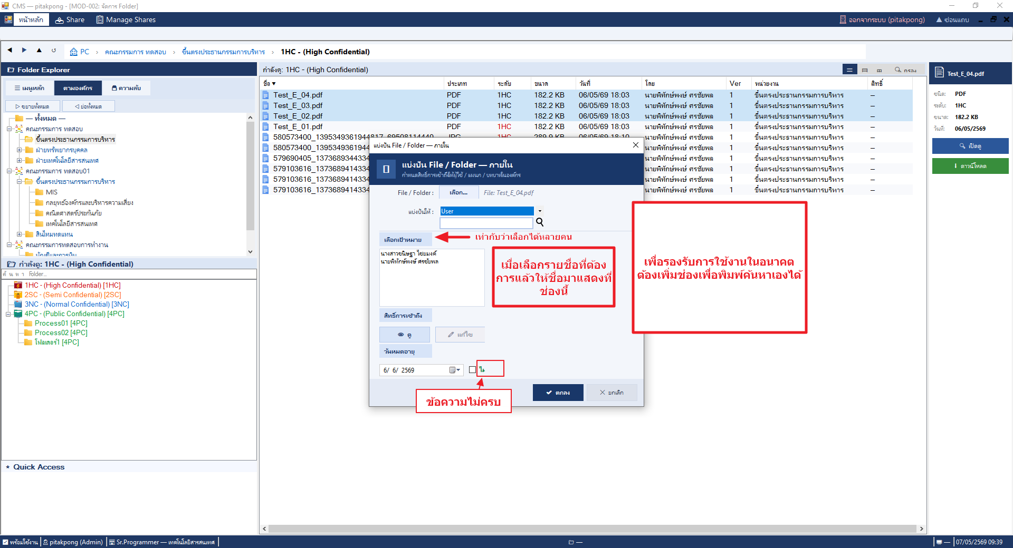
7 | แก้ไขการแสดงผลหน้าจอดูสิทธิ์ | 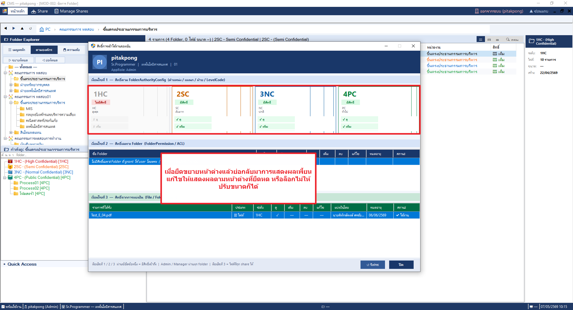
8 | หน้าจอดูสิทธิ์ เมื่อกดปุ่ม รีเฟรชแล้วระบบปิดหน้าต่างไป ไม่ได้รีข้อมูล | 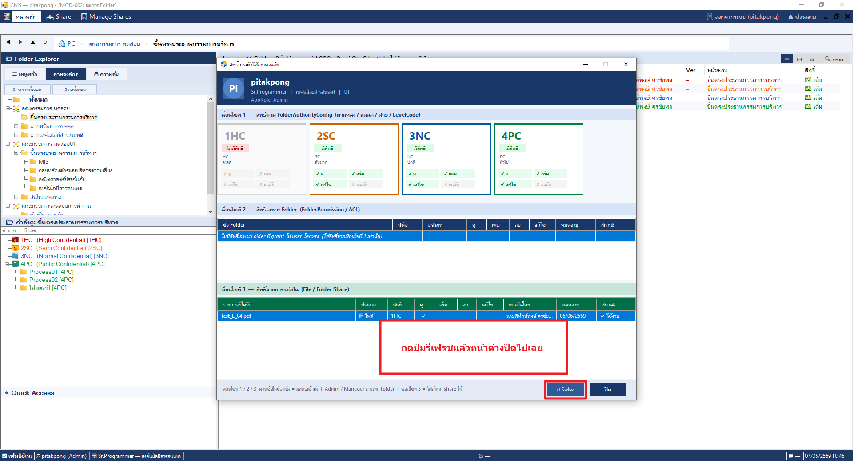
9 | การแชร์โฟลเดอร์ สามารถเลือกกล่องเอกสารและกดปุ่ม share ได้ แต่ชื่อโฟลเดอร์ที่แสดงไม่ใช่โฟลเดอร์ที่เลือก(แก้ไขโดยเอาปุ่ม share ออกก็ได้ค่ะ) ให้เหลือไว้แค่การใช้งานจากคลิกขวา | 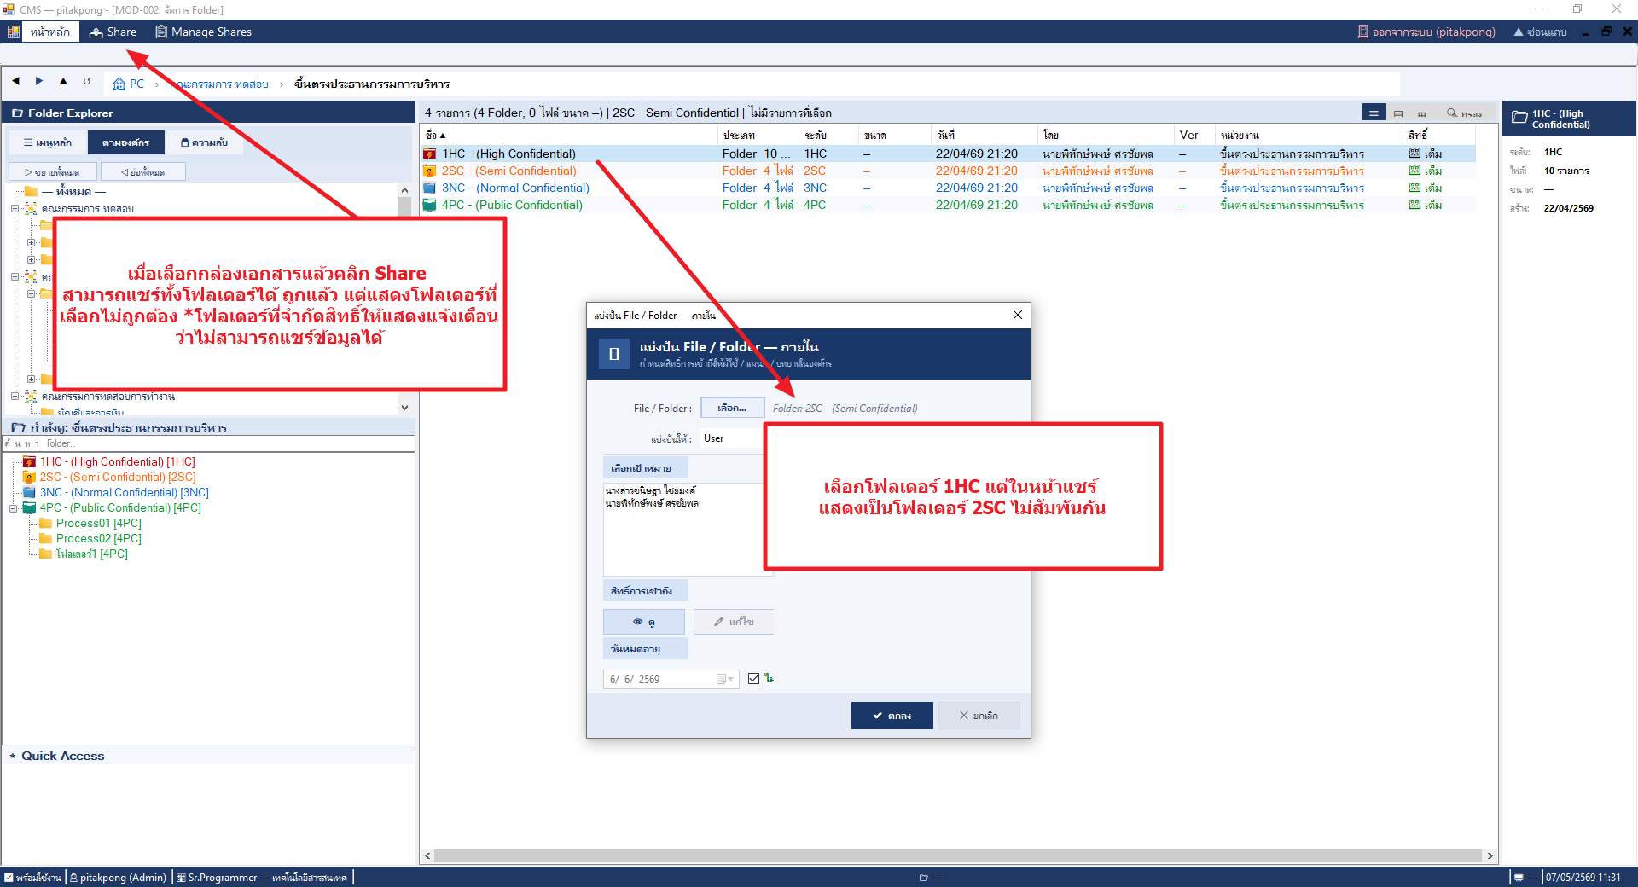
10 | การแชร์โฟลเดอร์ โดยการคลิกขวาเพื่อแชร์ ปัจจุบันไม่สามารถคลิกขวาเพื่อแชร์ทั้งโฟลเดอร์ได้เลย แก้ไขหากโฟลเดอร์ได้ที่แชร์ได้ก็ต้องกดปุ่มแชร์ได้ อันไหนห้ามแชร์ให้เป็นปุ่มกดไม่ได้เหมือนเดิม | 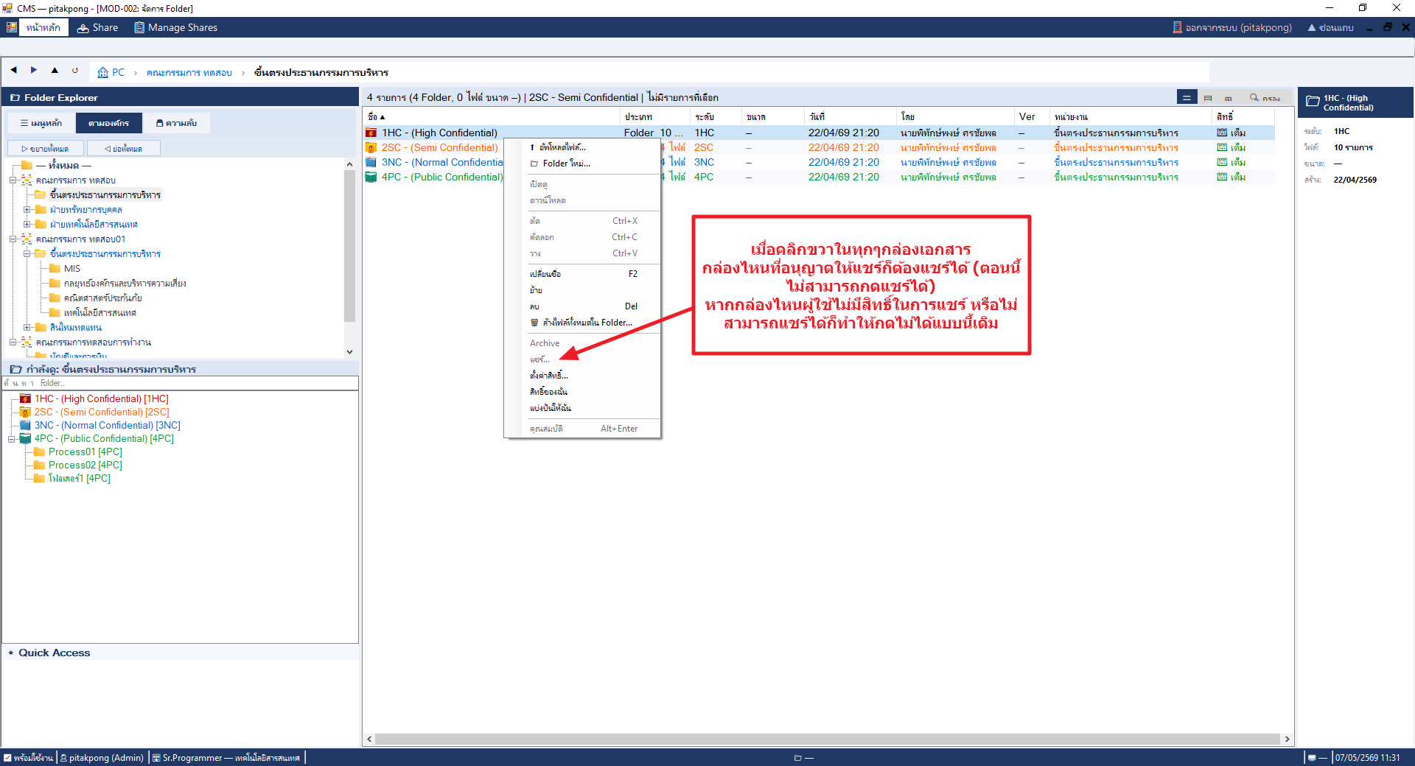
11 | การแชร์ ในหน้าจอแชร์เอาปุ่ม เลือกออกค่ะ ให้แสดงชื่อไฟล์หรือโฟลเดอร์ที่แชร์ก็พอ | 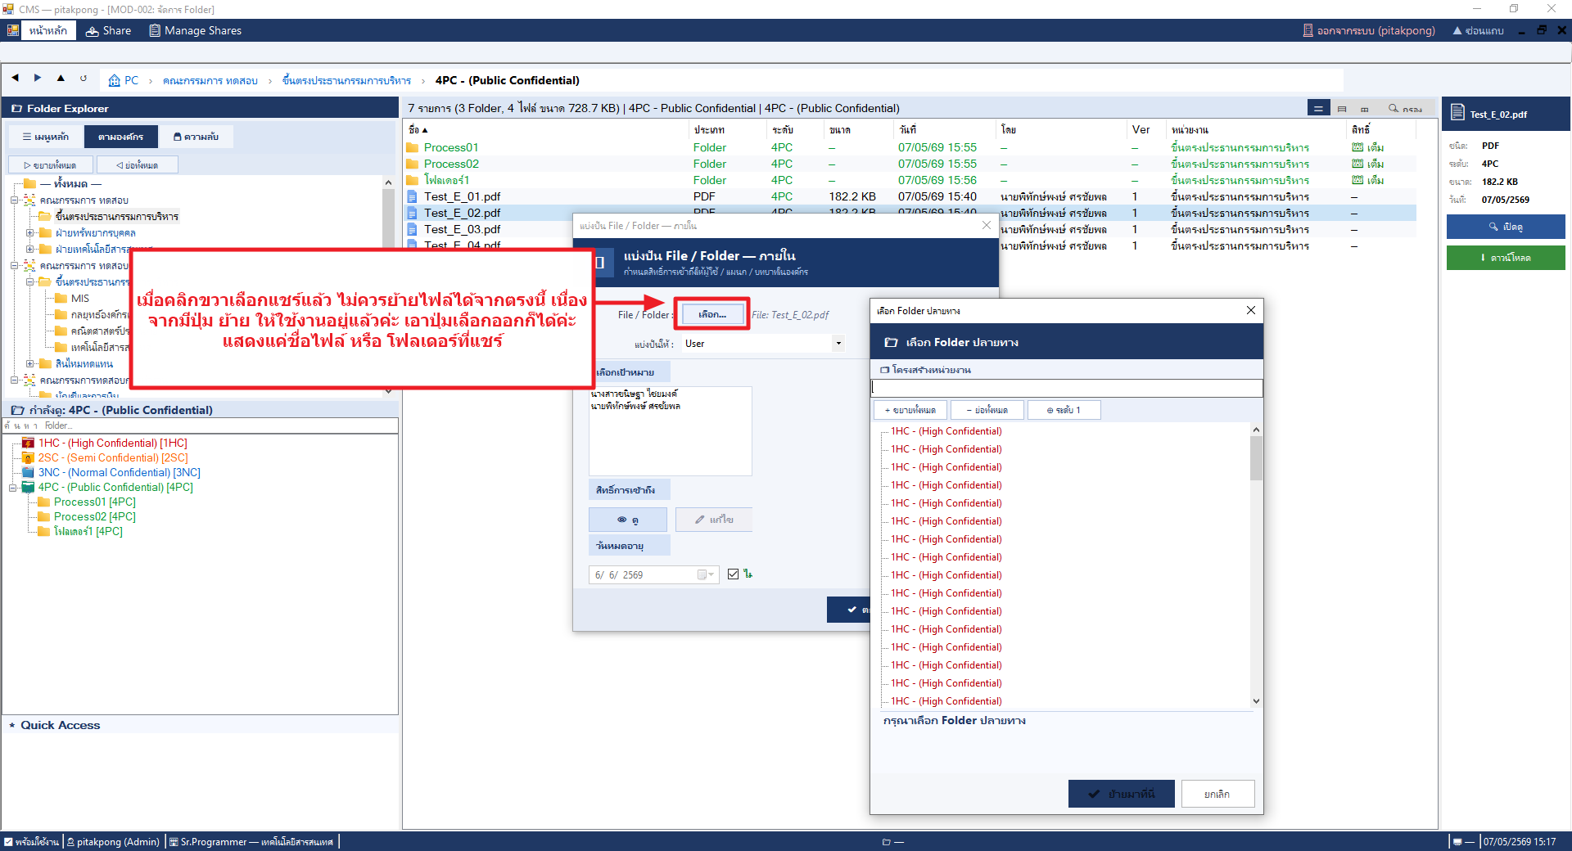
12 | แก้ไขข้อความบนปุ่ม | 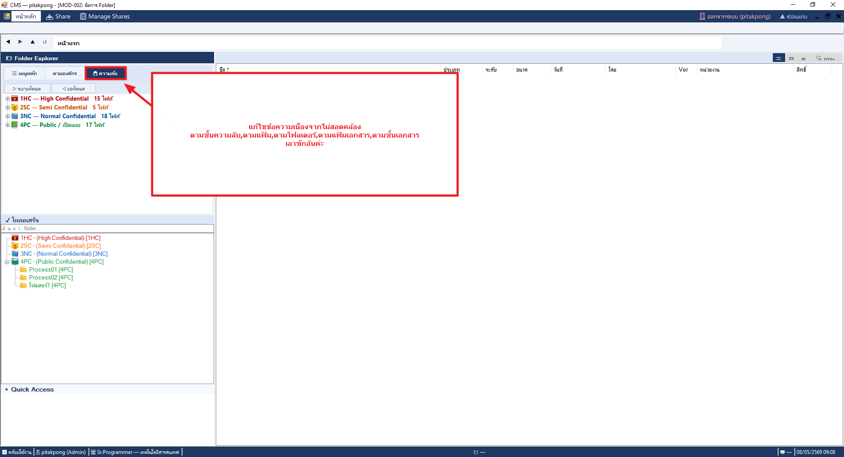
13 | แก้ไขข้อความเมื่ออัปโหลดไฟล์ซ้ำ | 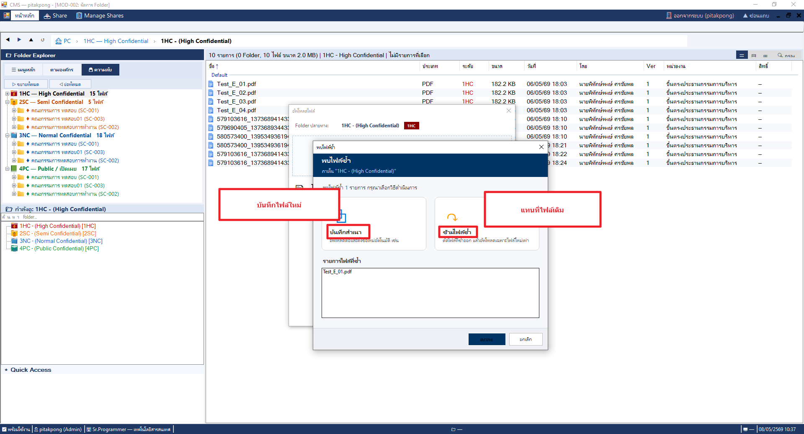
14 | แก้ไขข้อความกรณีอัปโหลดไฟล์ซ้ำ | 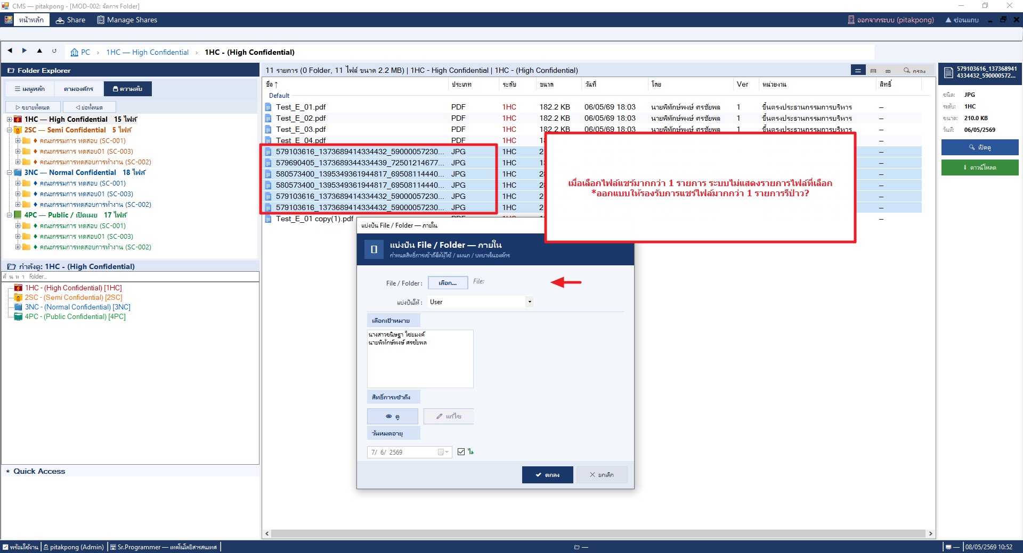
15 | แก้ไข action เมื่อคลิกขวาทำการในหน้า4โฟลเดอร์หลัก | 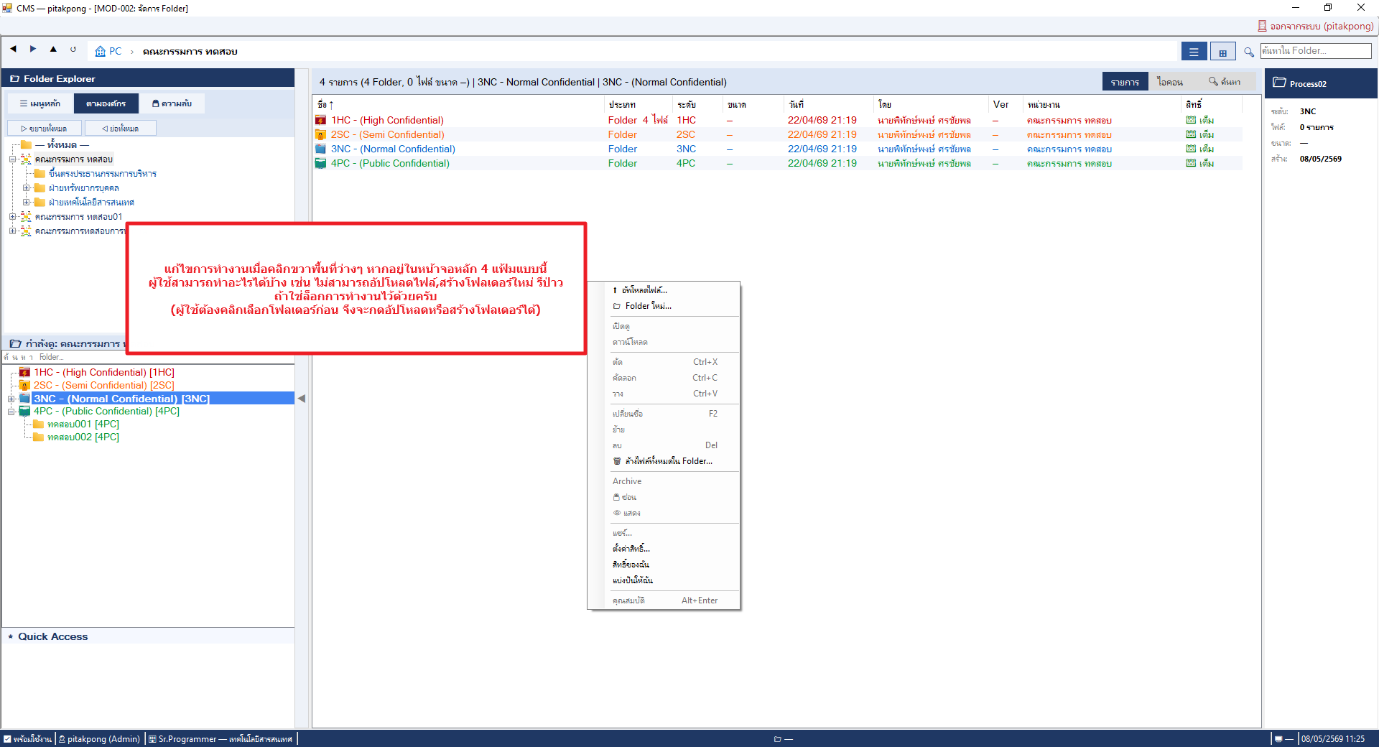
16 | แถบแสดงโฟลเดอร์ทางซ้ายมือแสดง sub folder ไม่ครบถ้วน กดรีโหลดแล้ว | 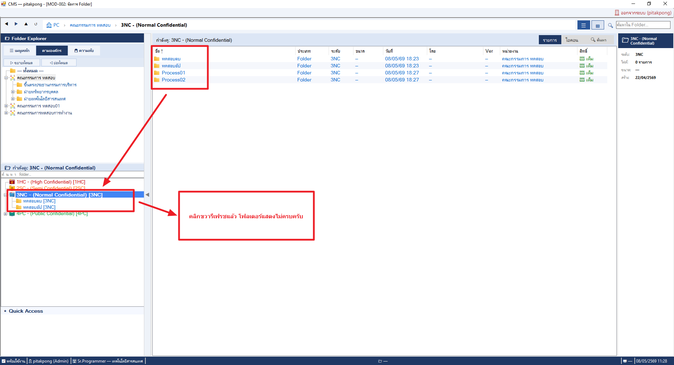
17 | เพิ่ิ่มการแสดงตัวอย่าง Part ที่โฟลเดอร์ใหม่จะอยู่(ถูกสร้าง) | 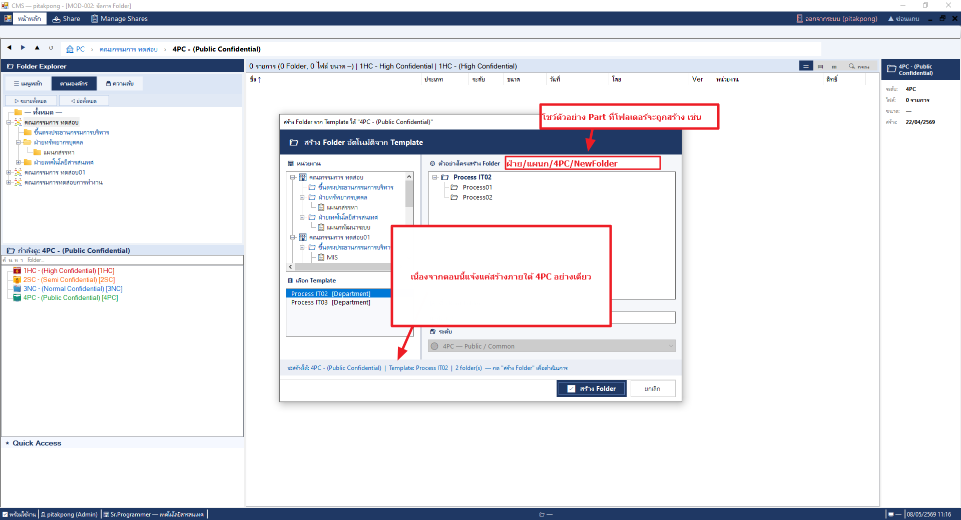
18 | แสดงเวลาที่อัปโหลดผิด | 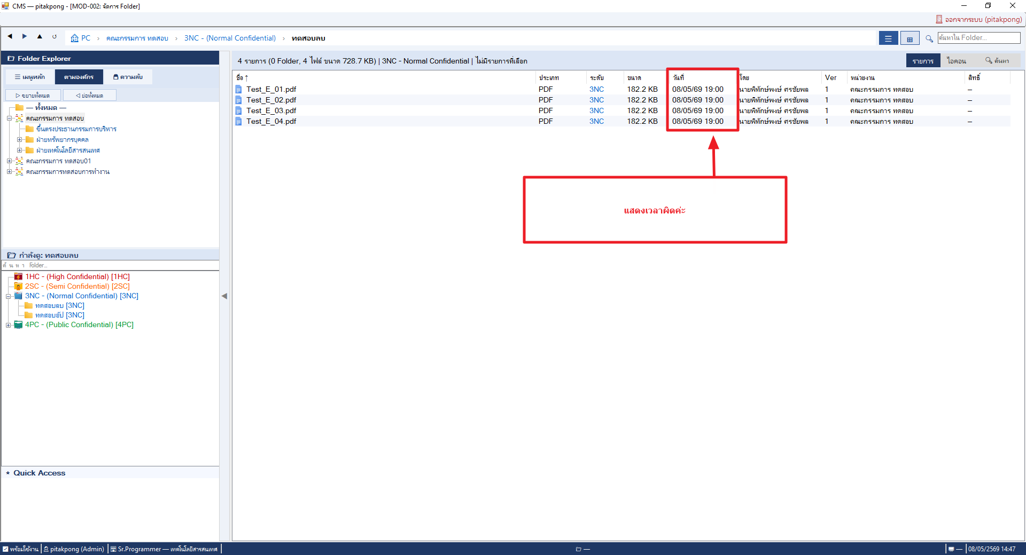
19 | 0
20 | 0
21 | 0
22 | 0
23 | 0
24 | 0
25 | 0
26 | 0
27 | 0
28 | 0
29 | 0
30 | 0
31 | 0
32 | 0
33 | 0
34 | 0
35 | 0
36 | 0
37 | 0
38 | 0
39 | 0
40 | 0
41 | 0
42 | 0
43 | 0
44 | 0
45 | 0
46 | 0
47 | 0
48 | 0
49 | 0
50 | 0

